PASAPORTE DATOS
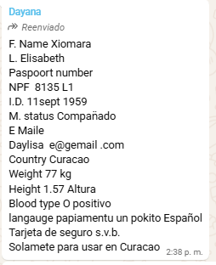
 |  | HOSPEDAJE: | TORRE EL POBLADO

Nombre | Xiomara | Nombre
 |  | Nombre
Apellido | Elisabeth | Apellido
 |  | Apellido de casada
Género: . | Femenino | Género: .
Pasaporte | NPF8135L1 | Pasaporte
Fecha de nacimiento | 11 sept 1959 | Fecha de nacimiento
Edad | 66 | Edad
Estado civil |  | Estado civil
Dirección |  | Dirección
Nacionalidad y domicilio: | Curazao | Nacionalidad y domicilio:
Email: | daylisae@gmail .com | Email:
Teléfono | 599 9 675 3035 | Teléfono
Profesión |  | Profesión
RH | O positivo | RH
Seguro | SVB | Seguro
Peso | 77 kg | Peso
Altura | 1.57 cm | Altura
Idioma | papiamentu un pokito Español | Idioma
Estadia:
 |  | Salud

CONFIRMACIÓN DE SERVICIOS
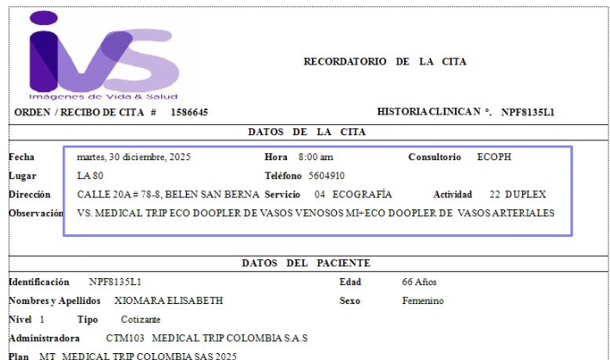
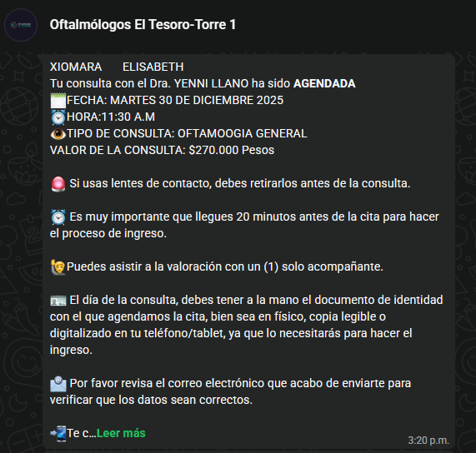
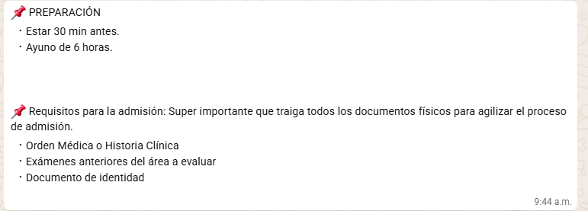
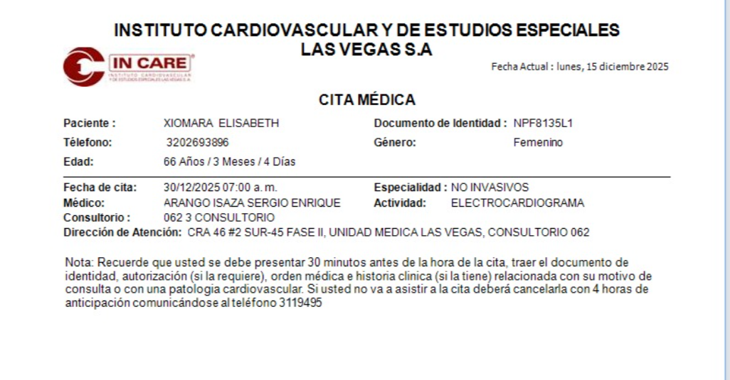
ELECTROCARDIOGRAMA | INTERNISTA |  | costo: 260.000
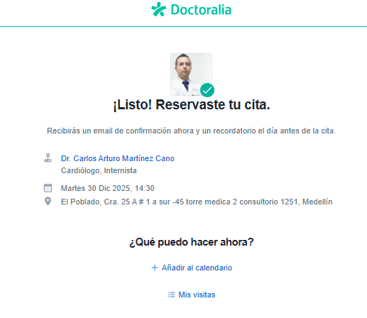

 |  |  |  | DERMATOLOGIA - COSTO: 250.000
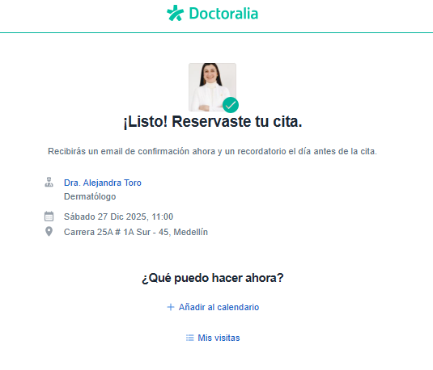

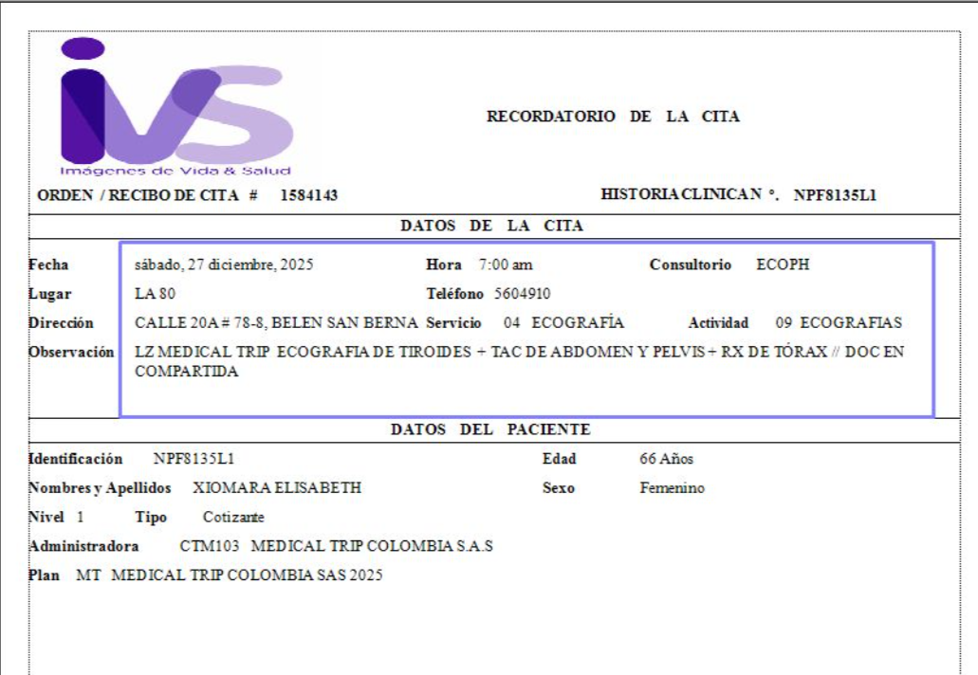
TAC ABDOMEN + RX TÓRAX + ECO TIROIDES
 |  | ECO DOOPLER VENOSO Y ARTERIAL

